職長の想い叩き台
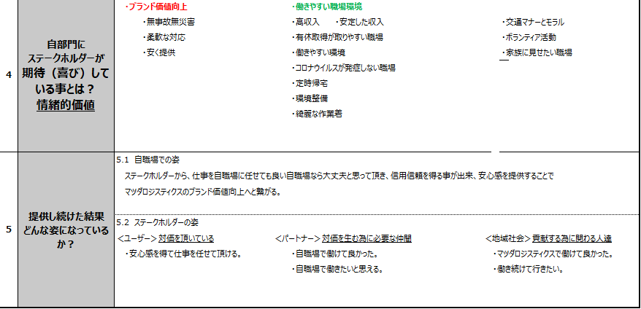

職長の役割は何？
人を育てる
五大任務を理解してもらう
・２Sをしっかり
自分が何をしたいのか理解してもらう
・小集団活動を行う（コミュニケーション）
・優しさを持って行動する（相手の気持ち）
・誘導する（内緒）みんなで一緒になって同じ方向に行っている
・自分の意見が言えて反映できる（活発な職場）
（亡霊な人がいない）
・見た目綺麗な職場 （ごちゃごちゃしていない）
・笑顔が絶えない
・一目で作業の流れが分かる
・困りごとの吸い上げと行動

ありたい姿を実現する為の職長の想い
 | 自慢できる職場
 |  | ・家族が職場を観たい！見せたい
 |  |  | ・仕事を任せても大丈夫と思ってもらえる
 |  |  |  | ・一緒にこの職場に働きたいと思える職場

その為には。。。
考え方として
・リリーフマンとして多能工
・従業員の気軽に相談できる（例：有給申請できる環境）
・積極的な改善/提案ができる人財（問題が見つけれる）
・色々なエリアを経験する事で問題を見つけれる
（当たり前が当たり前ではないと思える人財）
・職場を自分の家の様に思う（整理：２Sができる）
・知識/意識を変革し一人ひとりが変わっていく姿が見える
・個々が目標を持って活動する
メンバーの役割（メンバーへの想い）/期待
 |  | ・有給を積極的にとれる環境整備
 |  | ・働きやすく常に綺麗な作業着で働いている
 |  | ・柔軟な対応で安価な提供

スローガン

１TEAMで〇〇〇〇する

 |  | １TEAM定義：意見が言える/吸い上げ/自分の家の様に |  |  | 作業を一つのチームで
 |  |  |  |  | 作業中でも頭を使うな（判断をするな 判断が改善ネタになる）

確定
Answer is in the family

 | ～「家族が職場を観たい！見せたい」姿を実現する為に～

Answer is in the family


～「家族が職場を観たい！見せたい！！」姿を実現する為に～

